Matriz de riesgos
 |  |  |  |  |  |  |  |  |  |  |  |  |  |  |  |  |  |  | Código: SGC-FR-51 |  | CP
 |  | SISTEMA INTEGRADO DE GESTIÓN DE CALIDAD |  |  |  |  |  |  |  |  |  |  |  |  |  |  |  |  | Versión: 2
 |  | IDENTIFICACIÓN, ANÁLISIS Y EVALUACIÓN DE RIESGOS Y OPORTUNIDADES |  |  |  |  |  |  |  |  |  |  |  |  |  |  |  |  | Página: 1 de 1
 |  |  |  |  |  |  |  |  |  |  |  |  |  |  |  |  |  |  | Vigente a partir de: 2025-04-28

NOMBRE DEL PROCESO:

OBJETIVO DEL PROCESO:

IDENTIFICACIÓN DEL RIESGO / OPORTUNIDADES |  |  |  |  |  |  |  | ANÁLISIS DEL RIESGO / OPORTUNIDADES |  |  |  |  |  | ANÁLISIS RESIDUAL |  |  |  | VALORACIÓN
No. R/O | REQUISITO (Actividad) | RIESGO/OPORTUNIDAD | DESCRIPCIÓN | FACTOR | POSIBLES CAUSAS | CONSECUENCIAS (GRAVEDAD)/EFECTO | TIPOLOGÍA | PROBABILIDAD DE OCURRENCIA |  | CONSECUENCIA (GRAVEDAD) / EFECTO |  | NIVEL DE RIESGO INHERENTE / NIVEL DE OPORTUNIDAD |  | TIPOS DE CONTROL | CONTROLES EXISTENTES | Probabilidad de Detección |  | NIVEL DE RIESGO (NPR- Número de Prioridad del Riesgo)
 |  |  |  |  |  |  |  | Valor | Descripción | Valor | Descripción | Calificación | Nivel |  |  | Valor | Descripción | Calificación Valor Riesgo Residual | Nivel | Decisión
 |  |  |  |  |  |  |  |  |  |  |  | 0 | NO APLICA |  |  | FALSE | Corregir Valor | 0 | NO APLICA
 |  |  |  |  |  |  |  |  |  |  |  | 0 | NO APLICA |  |  | FALSE | Corregir Valor | 0 | NO APLICA
 |  |  |  |  |  |  |  |  |  |  |  | 0 | NO APLICA |  |  | FALSE | Corregir Valor | 0 | NO APLICA
 |  |  |  |  |  |  |  |  |  |  |  | 0 | NO APLICA |  |  | FALSE | Corregir Valor | 0 | NO APLICA
 |  |  |  |  |  |  |  |  |  |  |  | 0 | NO APLICA |  |  | FALSE | Corregir Valor | 0 | NO APLICA
 |  |  |  |  |  |  |  |  |  |  |  | 0 | NO APLICA |  |  | FALSE | Corregir Valor | 0 | NO APLICA
 |  |  |  |  |  |  |  |  |  |  |  | 0 | NO APLICA |  |  | FALSE | Corregir Valor | 0 | NO APLICA
 |  |  |  |  |  |  |  |  |  |  |  | 0 | NO APLICA |  |  | FALSE | Corregir Valor | 0 | NO APLICA
 |  |  |  |  |  |  |  |  |  |  |  | 0 | NO APLICA |  |  | FALSE | Corregir Valor | 0 | NO APLICA
 |  |  |  |  |  |  |  |  |  |  |  | 0 | NO APLICA |  |  | FALSE | Corregir Valor | 0 | NO APLICA
 |  |  |  |  |  |  |  |  |  |  |  | 0 | NO APLICA |  |  | FALSE | Corregir Valor | 0 | NO APLICA
 |  |  |  |  |  |  |  |  |  |  |  | 0 | NO APLICA |  |  | FALSE | Corregir Valor | 0 | NO APLICA
 |  |  |  |  |  |  |  |  |  |  |  | 0 | NO APLICA |  |  | FALSE | Corregir Valor | 0 | NO APLICA
 |  |  |  |  |  |  |  |  |  |  |  | 0 | NO APLICA |  |  | FALSE | Corregir Valor | 0 | NO APLICA
 |  |  |  |  |  |  |  |  |  |  |  | 0 | NO APLICA |  |  | FALSE | Corregir Valor | 0 | NO APLICA
 |  |  |  |  |  |  |  |  |  |  |  | 0 | NO APLICA |  |  | FALSE | Corregir Valor | 0 | NO APLICA
 |  |  |  |  |  |  |  |  |  |  |  | 0 | NO APLICA |  |  | FALSE | Corregir Valor | 0 | NO APLICA
 |  |  |  |  |  |  |  |  |  |  |  | 0 | NO APLICA |  |  | FALSE | Corregir Valor | 0 | NO APLICA
 |  |  |  |  |  |  |  |  |  |  |  | 0 | NO APLICA |  |  | FALSE | Corregir Valor | 0 | NO APLICA
 |  |  |  |  |  |  |  |  |  |  |  | 0 | NO APLICA |  |  | FALSE | Corregir Valor | 0 | NO APLICA
 |  |  |  |  |  |  |  |  |  |  |  | 0 | NO APLICA |  |  | FALSE | Corregir Valor | 0 | NO APLICA
 |  |  |  |  |  |  |  |  |  |  |  | 0 | NO APLICA |  |  | FALSE | Corregir Valor | 0 | NO APLICA
 |  |  |  |  |  |  |  |  |  |  |  | 0 | NO APLICA |  |  | FALSE | Corregir Valor | 0 | NO APLICA
 |  |  |  |  |  |  |  |  |  |  |  | 0 | NO APLICA |  |  | FALSE | Corregir Valor | 0 | NO APLICA
 |  |  |  |  |  |  |  |  |  |  |  | 0 | NO APLICA |  |  | FALSE | Corregir Valor | 0 | NO APLICA
 |  |  |  |  |  |  |  |  |  |  |  | 0 | NO APLICA |  |  | FALSE | Corregir Valor | 0 | NO APLICA
 |  |  |  |  |  |  |  |  |  |  |  | 0 | NO APLICA |  |  | FALSE | Corregir Valor | 0 | NO APLICA
 |  |  |  |  |  |  |  |  |  |  |  | 0 | NO APLICA |  |  | FALSE | Corregir Valor | 0 | NO APLICA
 |  |  |  |  |  |  |  |  |  |  |  | 0 | NO APLICA |  |  | FALSE | Corregir Valor | 0 | NO APLICA
 |  |  |  |  |  |  |  |  |  |  |  | 0 | NO APLICA |  |  | FALSE | Corregir Valor | 0 | NO APLICA
 |  |  |  |  |  |  |  |  |  |  |  | 0 | NO APLICA |  |  | FALSE | Corregir Valor | 0 | NO APLICA
 |  |  |  |  |  |  |  |  |  |  |  | 0 | NO APLICA |  |  | FALSE | Corregir Valor | 0 | NO APLICA
 |  |  |  |  |  |  |  |  |  |  |  | 0 | NO APLICA |  |  | FALSE | Corregir Valor | 0 | NO APLICA
 |  |  |  |  |  |  |  |  |  |  |  | 0 | NO APLICA |  |  | FALSE | Corregir Valor | 0 | NO APLICA
 |  |  |  |  |  |  |  |  |  |  |  | 0 | NO APLICA |  |  | FALSE | Corregir Valor | 0 | NO APLICA
 |  |  |  |  |  |  |  |  |  |  |  | 0 | NO APLICA |  |  | FALSE | Corregir Valor | 0 | NO APLICA
 |  |  |  |  |  |  |  |  |  |  |  | 0 | NO APLICA |  |  | FALSE | Corregir Valor | 0 | NO APLICA
 |  |  |  |  |  |  |  |  |  |  |  | 0 | NO APLICA |  |  | FALSE | Corregir Valor | 0 | NO APLICA
 |  |  |  |  |  |  |  |  |  |  |  | 0 | NO APLICA |  |  | FALSE | Corregir Valor | 0 | NO APLICA

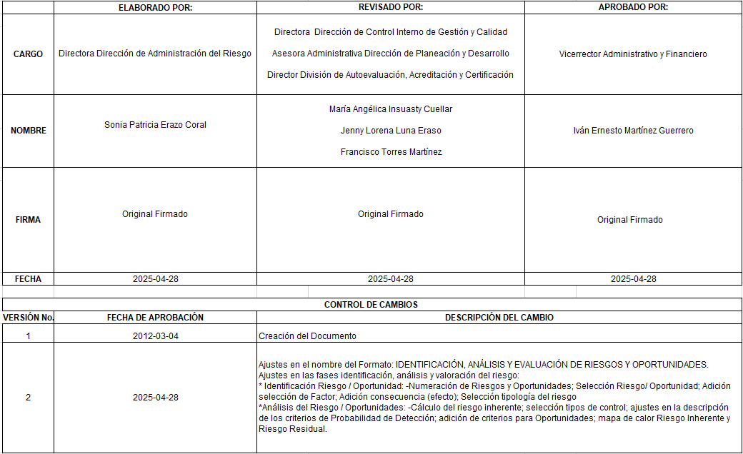

Plan de Acción
 |  |  |  |  |  |  |  |  |  |  | Código: SGC-FR-07
 |  | SISTEMA INTEGRADO DE GESTIÓN DE CALIDAD |  |  |  |  |  |  |  |  | Versión: 4
 |  | PLAN DE ACCIÓN PARA ABORDAR RIESGO Y OPORTUNIDADES |  |  |  |  |  |  |  |  | Página: 1 de 1
 |  |  |  |  |  |  |  |  |  |  | Vigente a partir de: 2025-04-28

PROCESO:

IDENTIFICACIÓN |  |  |  | ACCIÓN PARA ABORDAR RIESGOS / OPORTUNIDADES |  |  |  | SEGUIMIENTO A LAS ACCIONES
No. R/O | RIESGO / OPORTUNIDAD | DESCRIPCIÓN | CAUSA | OPCIÓN | ACTIVIDAD | RESPONSABLE | FECHA PROGRAMADA DE CIERRE | FECHA DE SEGUIMIENTO | % DE AVANCE | RESULTADOS Y EVIDENCIAS | RESPONSABLE | ESTADO DE LA ACCIÓN

